Perceel (Kaart)
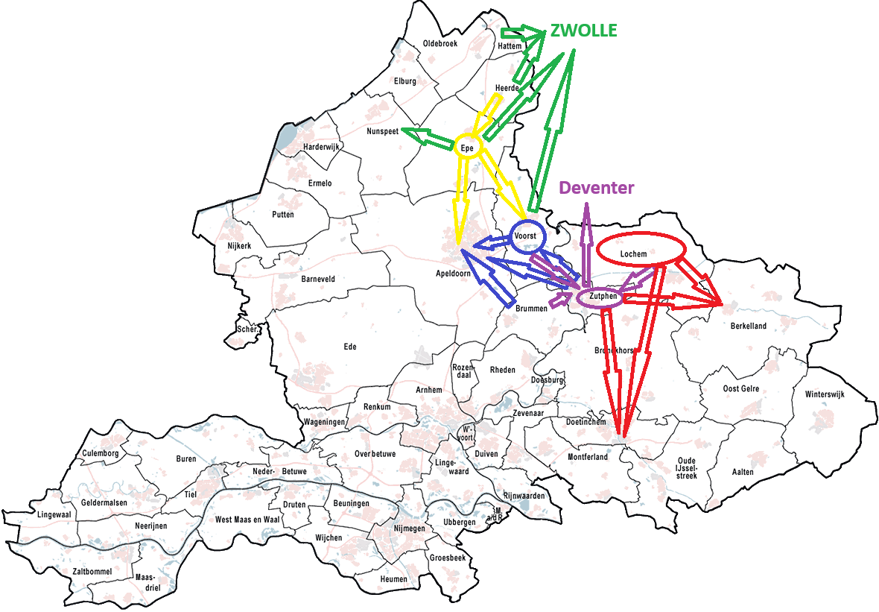
Geel | Perceel 1
Groen | Perceel 2
Blauw | Perceel 3
Paars | Perceel 4
Rood | Perceel 5

Het betreft een overzicht van de 5 grootste vervoers bewegingen per perceel

